Sheet3
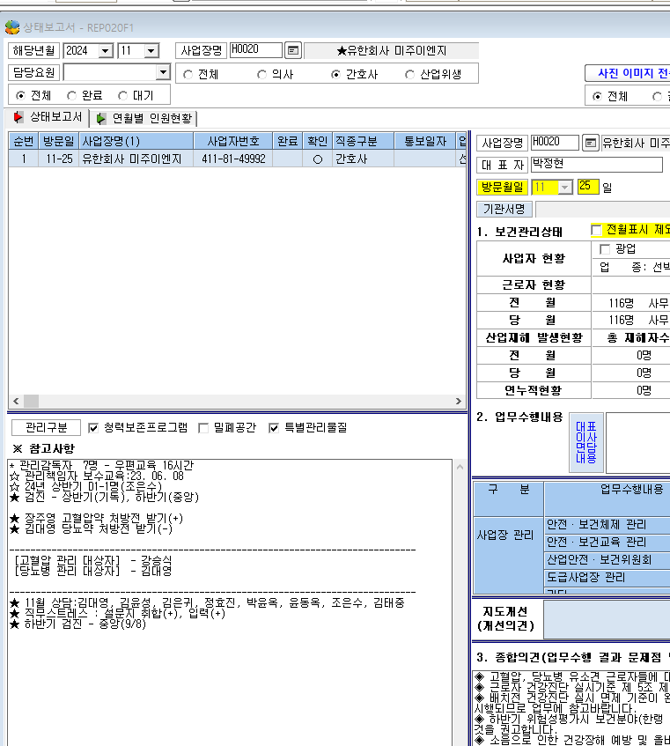

* 상태보고서 참고사항에 "수정" 기능이 사라졌어요.

